Sheet1
v1：基础情况测试，随机信噪比，调制方式，干扰方式，共100个测试题。

 |  | 整体 | 低 | 中 | 高
 | 1.0 | 19 | 14.29 | 14.81 | 22.03
 | 2.0 | 27 | 21.43 | 18.52 | 32.2
 | 3.0 | 34 | 21.43 | 29.63 | 38.98
 | 样本量 | 100 | 14 | 27 | 59

以上记录了第一轮尝试中，整体以及不同信噪比情况下准确率变化，其中低、中、高信噪比分别为：＜-5dB；-5—5dB；＞5dB

从1.0到2.0，主要是将提示词做了优化，将界定规则变得稍微详细，准确率有了显著提升
此外，也优化了tools，具体如下：
 | 宽带识别 |  | 扫频识别 |  | 单音识别 |  | 脉冲识别 |  | 输出定位 | 特征取舍
1.0 | 仅返回 occupied_bandwidth_normalized（数值）。 逻辑：带宽大即可能为宽带。 |  | 完全缺失。 仅计算全局 FFT，无法感知频率随时间变化。 |  | 返回 peak_magnitude_db（绝对峰值）。 依赖绝对大小，低 SNR 下极易失效。 |  | 返回 papr_db 和 pulse_duty_cycle 数值。 需 LLM 自行回忆阈值（如 PAPR > 8）。 |  | 偏重原始统计量（均值、峰值、中位数、门限等）。 LLM 需自己“做计算”推导结论。 | 字段冗余：包含 average_magnitude_db、estimated_snr_db、power_threshold 等。

2.0与3.0 | 新增 spectral_flatness（频谱平坦度），并内置专家规则： “若 > 0.6 且带宽 > 0.5，判为 broadband”。 |  | 新增 time_frequency_drift_std（分段峰值频率标准差），并内置专家规则： “若 > 0.08，判为 swept”。 |  | 新增 peak_to_average_power_ratio_db（频谱峰值与均值比），并内置规 则： “若 > 15 dB 且带宽 < 0.1，判为 single_tone”。 |  | 在时域函数中直接给出文本结论： “High PAPR with low duty cycle（Strong sign of pulse）”。 |  | 偏重领域专家推导出的中间结论（expert_insight 字段）。 LLM 只需“做选择题”确认专家判断。 | 精简冗余：移除与 metadata 中 SNR 重复或易混淆的字段， 集中资源输出 flatness 和 drift_std 等判别力更强的特征。

从2.0到3.0，仅仅是将提示词进一步的优化，也取得了较为不错的结果。（由于操作失误，2.0的提示词版本丢失了）

个人结论与优化方向思考：由于选用的模型本身较小，推理能力弱，知识库有限，所以将界定规则优化时会有显著提升，因此也许可以考虑补充知识库、提供案例来提升准确率； 此外，可以人为将tools优化，人为辅助判断，从而弥补弱推理模型无法准确评估干扰类型的情况

v1.5：以v1的结论为基础，主要通过优化提示词，来尝试进一步提升准确率

本阶段进行了两次修改尝试，分别是大幅细化提示词和精简提示词，结果发现中等长度（v1时版本）效果最佳。由于两次修改的提示词都效果不佳，所以没有保留，直接舍弃了。

个人结论与优化方向思考：过长的提示词会导致模型注意力下降，过短的提示词又会导致模型判断能力变弱，因此适中的提示词最为合适

v2：将测试集进行分化，严格分离出低、中、高信噪比，分别各生成了100道测试题，看看不同信噪比情况下，不同干扰类型的准确率

 |  | 整体 | 无干扰 | 单音 | 扫频 | 脉冲 | 宽带
 | 高 | 34 | 31.8 | 0 | 85.7 | 86.4 | 6.3 | 准确率%
 | 中 | 28 | 14.3 | 4.5 | 77.3 | 42.9 | 4.8
 | 低 | 23 | 0 | 0 | 77.3 | 59.1 | 0
 | 高 | 100 | 22 | 19 | 21 | 22 | 16 | 样本数
 | 中 | 100 | 14 | 22 | 22 | 21 | 21
 | 低 | 100 | 15 | 20 | 22 | 22 | 21

由表中数据易见，高信噪比数据的准确率明显会更高。扫频和脉冲两种干扰识别的准确率非常高，而单音和宽带准确率则几乎为0，两者容易相互误判。高信噪比的情况下，无干扰几乎完全被误判为有干扰。

个人结论与优化方向思考：不同的类型识别准确率差异显著，很可能与提示词或者tools对应功能的成熟度有关，所以可以考虑针对特定的干扰模式，进行优化，从而快速提升整体准确率。 此外也引发思考，既然干扰类型有如此差异，或许调制方式也会有影响。

v3:进一步分化数据集，按干扰类型和调制类型分类。同时控制信噪比为10，控制无关变量。

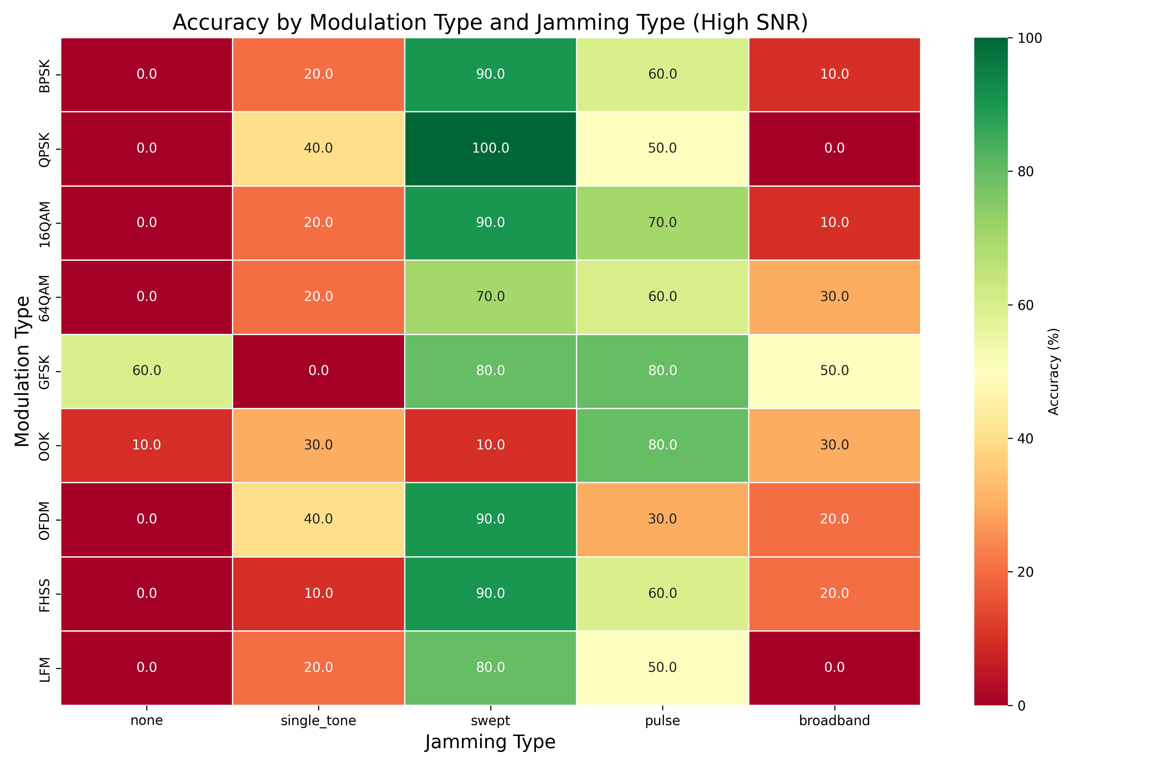

个人结论与优化方向思考：不同的调制类型针对不同的干扰情况也有很大差异，这让我意识到，之前简单的tools判断标准有点过于绝对，然后我想到，也许信号接收端应该是知道调制类型的，所以也许可以在此基础上优化tools，提高准确率。

v4：调整tools和提示词，使得评估不按照绝对标准，按照相对残差来判断

调整了评估函数，使其可以读取调制类型并传递给tools，然后修改tools函数，使其针对不同的调制类型，给出不同的基准参数，从而根据残差来判断干扰类型。

首先是用高信噪比样本进行测试，对比优化评估函数和工具函数之后是否有明显差异，再决定下一步优化方案。
 |  | 整体准确率
 | v1 | 34
 | v4 | 48
发现准确率显著提升，说明方案可行，于是进一步测试v3中的测试集，找到是哪些情况拖了后腿。

